เกณฑ์
ระดับ 5 หน่วยบริการนั้นมีโอกาสเกิดวิกฤตการเงินการคลัง สูงมาก
ระดับ 4 หน่วยบริการนั้นมีโอกาสเกิดวิกฤตการเงินการคลัง สูง
ระดับ 3 หน่วยบริการนั้นมีโอกาสเกิดวิกฤตการเงินการคลัง ปานกลาง
ระดับ 2 หน่วยบริการนั้นมีโอกาสเกิดวิกฤตการเงินการคลัง น้อย
ระดับ 1 หน่วยบริการนั้นมีโอกาสเกิดวิกฤตการเงินการคลัง น้อยมาก

 | เลือกใช้ตัวแปร ที่ 1 2 3 4 และ 8
 | ปรับ เดือน มีนาคม2566
 | 1) ตัวแปร จำนวนผู้ใช้บริการ OP UC ด้านบวก |  |  |  |  | 1) ตัวแปร จำนวนผู้ใช้บริการ OP UC) ด้านลบ
 |  | เกณฑ์ | วิธี | ระดับความเสี่ยง | ระดับความเสี่ยง |  | เกณฑ์ | วิธี | ระดับความเสี่ยง | ระดับความเสี่ยง
 |  | มากกว่า mean + 2SD ขึ้นไป | เปรียบเทียบกับ จำนวน OPD UC ของตัวเอง ปี..... | 5 | สูงมาก |  | น้อยกว่า mean -2SD ขึ้นไป | เปรียบเทียบกับ จำนวน OPD UC ของตัวเองตามเกณฑ์ | 1 | น้อยมาก
 |  | mean + 2 SD ถึง mean +1.5 SD |  | 4 | สูง |  | mean -2SD ถึง mean - 1.5 SD |  | 2 | น้อย
 |  | mean +1.5 SD ถึง mean + 1 SD |  | 3 | ปานกลาง |  | mean-1.5 SD ถึง mean - 1 SD |  | 3 | ปานกลาง
 |  | mean +1 SD ถึง mean + 0.5 SD |  | 2 | น้อย |  | mean - 1SD ถึง mean - 0.5 SD |  | 4 | สูง
 |  | น้อยกว่า mean +0.5 SD |  | 1 | น้อยมาก |  | น้อยกว่าmean -0.5 SD |  | 5 | สูงมาก

 | 2) ,3) ตัวแปร จำนวนผู้ใช้บริการ sumadjRW และ OPD NON UC ใช้เกณฑ์เดียวกัน |  |  |  |  | 2),3) ตัวแปร จำนวนผู้ใช้บริการ sumadjRW และ OPD NON UC ใช้เกณฑ์เดียวกัน
 |  |  |  | ระดับความเสี่ยง | ระดับความเสี่ยง |  | เกณฑ์ | วิธี | ระดับความเสี่ยง | ระดับความเสี่ยง
 |  | มากกว่า mean + 2SD ขึ้นไป | เปรียบเทียบกับ จำนวน OPD UC ของตัวเองตามเกณฑ์ | 1 | น้อยมาก |  | น้อยกว่า mean -2SD ขึ้นไป | เปรียบเทียบกับ จำนวน OPD UC ของตัวเองตามเกณฑ์ | 1 | น้อยมาก
 |  | mean + 2 SD ถึง mean +1.5 SD |  | 2 | น้อย |  | mean -2SD ถึง mean - 1.5 SD |  | 2 | น้อย
 |  | mean +1.5 SD ถึง mean + 1 SD |  | 3 | ปานกลาง |  | mean-1.5 SD ถึง mean - 1 SD |  | 3 | ปานกลาง
 |  | mean +1 SD ถึง mean + 0.5 SD |  | 4 | สูง |  | mean - 1SD ถึง mean - 0.5 SD |  | 4 | สูง
 |  | น้อยกว่า mean +0.5 SD |  | 5 | สูงมาก |  | น้อยกว่าmean -0.5 SD |  | 5 | สูงมาก

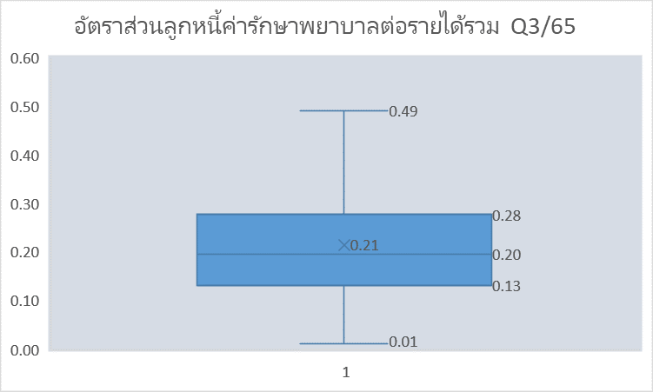
 | 4) ตัวแปรที่ 4 สัดส่วนลูกหนี้ค่ารักษาพยาบาลคงเหลือต่อรายได้รวมรายเดือน
 | benchmark?? (เท่า) |  | link ไปที่ชีช คำนวณ | ระดับ | แปลผลระดับ
 |  | น้อยกว่า 0.5 | 0.5 | 1 | น้อยกมาก
 |  | มากว่าเท่ากับ 1 เท่า | 1 | 2 | น้อย
 |  | มากว่าเท่ากับ 2 เท่า | 2 | 3 | ปานกลาง
 |  | มากว่าเท่ากับ 3 เท่า | 3 | 4 | สูง
 |  | 2 เท่า ขึ้นไป |  | 5 | สูงมาก

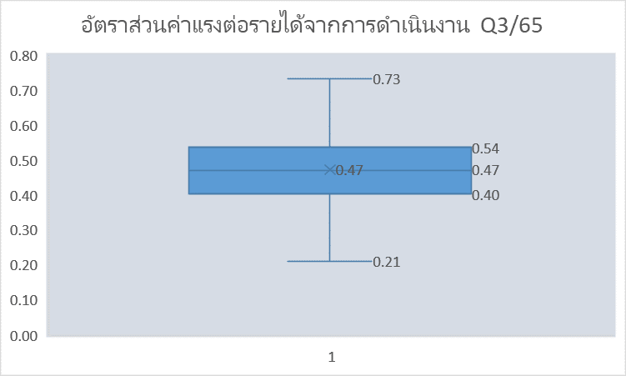
 | 5) ตัวแปรสัดส่วนค่าแรงบุคลากร ต่อรายได้จากการดำเนินงานรวม
 | benchlmark?? (เท่า) |  | link ไปที่ชีช คำนวณ | ระดับ | แปลผลระดับ
ไปเปลี่ยสูตรด้วย |  | น้อยกว่า 0.2 เท่า | 0.2 | 1 | น้อยกมาก
 |  | มากว่าเท่ากับ 0.4 เท่า | 0.4 | 2 | น้อย
 |  | มากว่าเท่ากับ 0.6 เท่า | 0.6 | 3 | ปานกลาง
 |  | มากว่าเท่ากับ 0.8 เท่า | 0.8 | 4 | สูง
 |  | 0.8 ขึ้นไป | 0.8 | 5 | สูงมาก

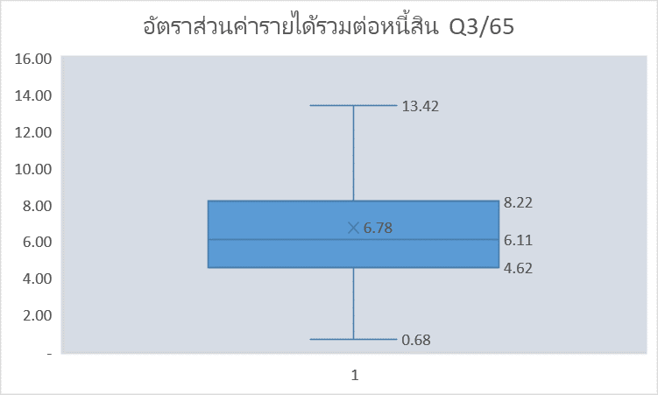
 | 6) ตัวแปรสัดส่วนรายได้รวมต่อหนี้สิน
 | benchmark (เท่า) |  | link ไปที่ชีช คำนวณ | ระดับ | แปลผลระดับ
 |  | น้อยกว่า 2 เท่า | 2 | 5 | สูงมาก
 |  | มากกว่าเท่ากับ 4 เท่า | 4 | 4 | สูง
 |  | มากกว่าเท่ากับ 6 เท่า | 6 | 3 | ปานกลาง
 |  | มากกว่าเท่ากับ 8 เท่า | 8 | 2 | น้อย
 |  | 8 เท่า ขึ้นไป | 8 | 1 | น้อยมาก

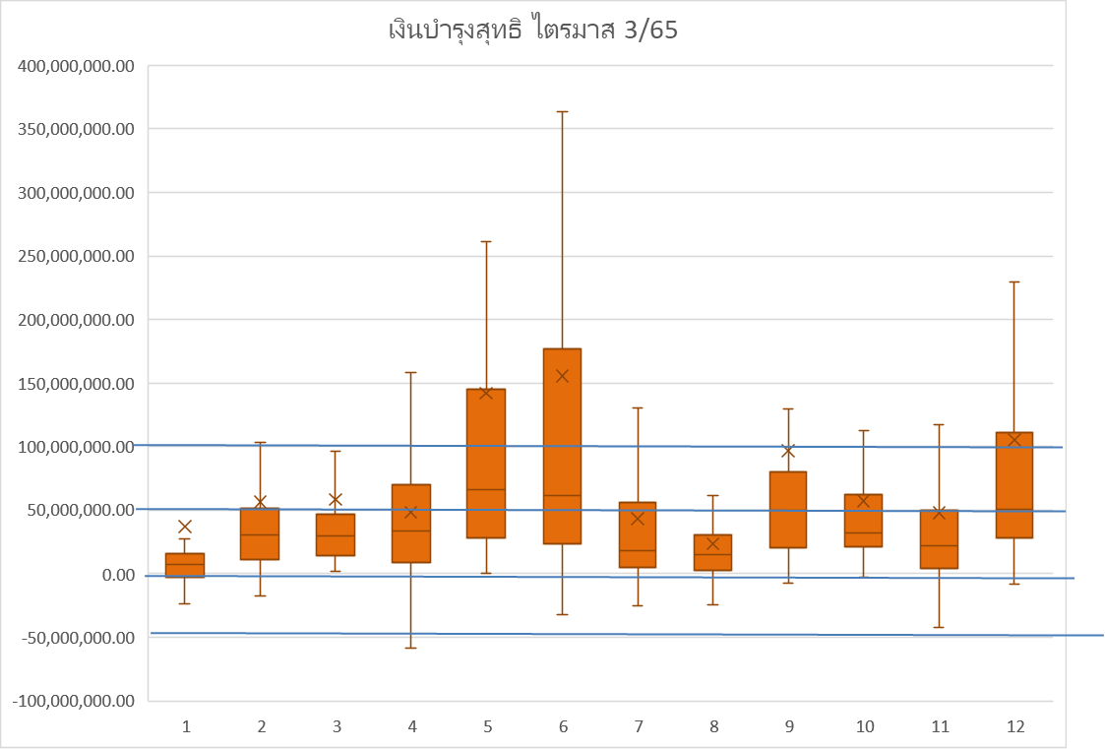
 | 7) ตัวแปรเงินสดคงเหลือหลังหักภาระหนี้สิน
 | บาท |  | link ไปที่ชีช คำนวณ | ระดับ | แปลผลระดับ
 |  | น้อยกว่า -50 ลบ. | (50,000,000) | 5 | สูงมาก
 |  | มากกว่าเท่ากับ 0 บ. | 0.00 | 4 | สูง
 |  | มากกว่าเท่ากับ 50 ลบ. | 50,000,000 | 3 | ปานกลาง
 |  | มากกว่าเท่ากับ 100 ลบ. | 100,000,000 | 2 | น้อย
 |  | 100 ลบ. ขึ้นไป | 100,000,000 | 1 | น้อยมาก

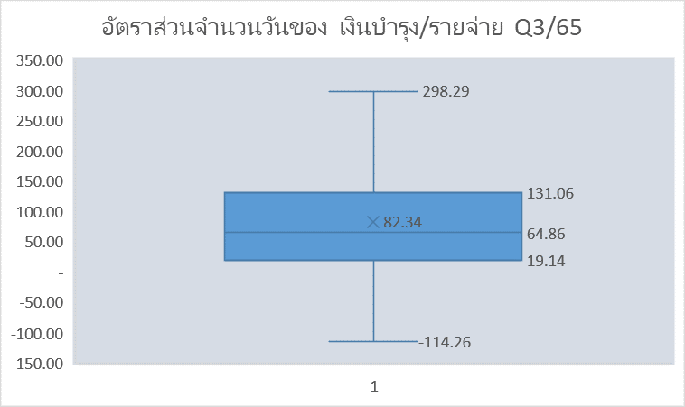
 | 8.ตัวแปรเงินสดในมือ
 | benchmark (60 วัน) |  | link ไปที่ชีช คำนวณ | ระดับ | แปลผลระดับ
 |  | น้อยกว่าเท่ากับ 30 | 30 | 5 | สูงมาก
 |  | มากกว่าเท่ากับ 40 | 40 | 4 | สูง
 |  | มากกว่าเท่ากับ 50 | 50 | 3 | ปานกลาง
 |  | มากกว่าเท่ากับ 60 | 60 | 2 | น้อย
 |  | มากกว่า 60 ขึ้นไป | 60 ขึ้นไป | 1 | น้อยมาก

